STORAGE
ONKAR ENGINE & GENERATOR (P) LIMITED

प्रोडक्ट नाम | वॉटर हीटर अमिका | Work Instruction |  |  |  | हस्ताक्षर | सुपरवाइज़र | इंजीनियर | मैनेजर
डॉक्यूमेंट नंबर | OM/WI/08
इफेक्टिव डेट | 24.10.19
कार्य निर्देश
रेविजन नंबर | 1
ऑपरेशन नंबर | N/A
कार्य का नाम :स्टोरेज |  |  |  |  | विभाग :स्टोर / असेंबली
व्यवस्थित दृष्टिकोण |  |  | नं. | कार्य प्रणाली | नं. | 5S |  | सेफ्टी इंस्ट्रक्शन
 |  |  | 1 | सर्वप्रथम अपने आस पास के कार्य स्थल को साफ़ करे! | 1 | कार्यस्थल साफ सुथरा रखें। |  | USE | NOT USE
 |  |  | 2 | मटेरियल को पेलेट के उपर रखे! | 2 | कार्यस्थल पर आवश्यक सामान ही रखें।
 |  |  | 3 | मटेरियल को सही तरीके से स्टैक करके रखे! | 3 | टूल, गेज आदि को निर्धारित स्थान पर रखें।
 |  |  | 4 | अधिकतम ऊंचाई 4 तक सुनिश्चित करे! | 4 | टूल, गेज आदि सामान को गैंगवे पर ना रखें।
 |  |  | 5 | मटेरियल को दीवार से हटा के रखे. और मटेरियल को सीधा रखे ! | 5
प्रमुख नियत्रण बातें |  |  |  | पार्ट्स | नं. | इकुएपमेंट / जिग / फिक्सचर / मशीन
Contents/ Spec. | Frequencey | Contents/ Spec. | Frequencey
मटेरियल को पेलेट के उपर रखे I | 100 दृस्य | मटेरियल को दीवार से हटा के रखे I | 100 दृस्य | 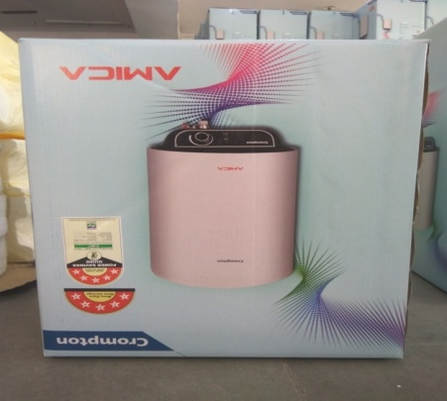 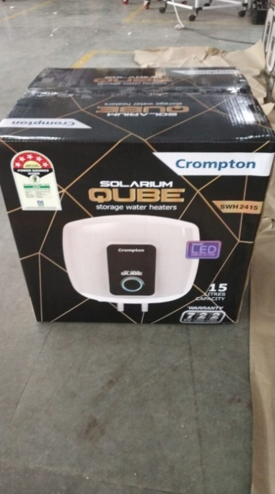 | 1
मटेरियल को सीधा रखे I | 100 दृस्य |  | 100 दृस्य |  | 2
Note :-(1)- समझ न आने या किसी भी परेशानी में सुपरवाइजर से संपर्क करें।
(२)- रिवर्क करने के लिए सुपरवाइजर से निर्देश लें।
हमारी प्राथमिकता - सुरक्षा , गुणवत्ता व उत्पादतकता

